GAASISEADMED
HEKAMERK OÜ |  |  |  |  | 15.04
LEIVA 4, 12618 TALLINN
TEL. 6776 300 | info@hekamerk.ee

HINNAKIRI |  |  | JAANUAR 2024

NOVOPRESS TÖÖRIISTAD
 |  |  |  | SOODUSTUS: | 0%
 | KOOD | MÕÕT |  | HIND | HIND
 |  |  |  | KM-TA | KM-TA

JUHTMEGA PRESSID
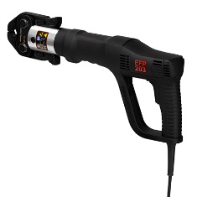
 | 48319-51 | NOVOPRESS EFP203 230V,LDG,NP JUHTMEGA |  | 1111.11

MINI AKUPRESSID

 | 4862580-50 | NOVOPRESS SET ACO103 12V 5PB1 U16-32 MINI |  | 1989.03
 | 4901280-50 | NOVOPRESS SET ACO103 12V 5PB1 U16-40 MINI |  | 2126.20

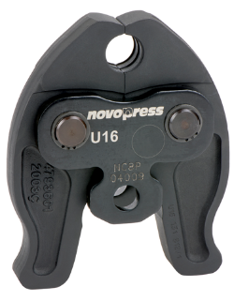
 | 48044-50 | NOVOPRESS PRESSPIHID PB1 M 15 MINI |  | 166.67
 | 48045-50 | NOVOPRESS PRESSPIHID PB1 M 18 MINI |  | 166.67
 | 48046-50 | NOVOPRESS PRESSPIHID PB1 M 22 MINI |  | 166.67
 | 48047-50 | NOVOPRESS PRESSPIHID PB1 M 28 MINI |  | 166.67
 | 48048-50 | NOVOPRESS PRESSPIHID PB1 M 35 MINI |  | 199.43

 | 48066-50 | NOVOPRESS PRESSPIHID PB1 U 16 MINI |  | 157.75
 | 48068-50 | NOVOPRESS PRESSPIHID PB1 U 20 MINI |  | 157.75
 | 48069-50 | NOVOPRESS PRESSPIHID PB1 U 25 MINI |  | 157.75
 | 48070-50 | NOVOPRESS PRESSPIHID PB1 U 32 MINI |  | 157.75
 | 48071-50 | NOVOPRESS PRESSPIHID PB1 U 40 MINI |  | 205.76

SUURED AKUPRESSID
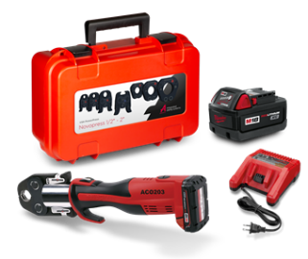
 | 4715480-50 | NOVOPRESS ACO203 18V 5,0AH SUUR |  | 2022.79

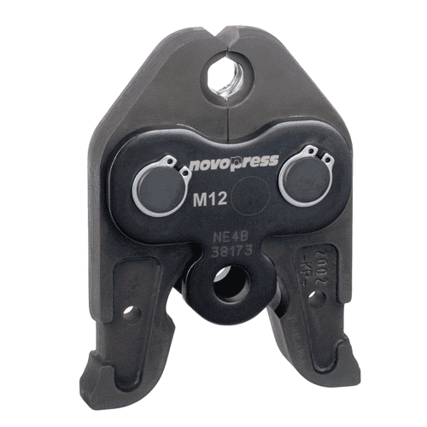
 | 47570-50 | NOVOPRESS PRESSPIHID PB2 M 15 SUUR |  | 162.50
 | 47571-50 | NOVOPRESS PRESSPIHID PB2 M 18 SUUR |  | 162.50
 | 47572-50 | NOVOPRESS PRESSPIHID PB2 M 22 SUUR |  | 162.50
 | 47573-50 | NOVOPRESS PRESSPIHID PB2 M 28 SUUR |  | 162.50
 | 47574-50 | NOVOPRESS PRESSPIHID PB2 M 35 SUUR |  | 162.50

 | 48145-50 | NOVOPRESS PRESSPIHID PB2 U 16 SUUR |  | 180.56
 | 48147-50 | NOVOPRESS PRESSPIHID PB2 U 20 SUUR |  | 180.56
 | 48148-50 | NOVOPRESS PRESSPIHID PB2 U 25 SUUR |  | 180.56
 | 48149-50 | NOVOPRESS PRESSPIHID PB2 U 32 SUUR |  | 180.56

PRESSPIHTIDE KOHVRID
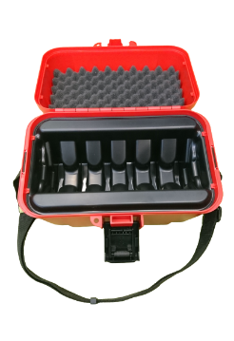
 | 46327-50 | NOVOPRESS PRESSPIHTIDE KOHVER MINI PB1 PIHTIDELE |  | 121.08

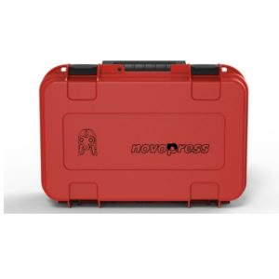

 | 46325-50 | NOVOPRESS PRESSPIHTIDE KOHVER SUURTELE PB2 PIHTIDELE |  | 135.33

